Deutsch
Beschreibung Anmeldeformular

Allgemeine Informationen:
Damit die Ware einwandfrei angemeldet sowie angeliefert werden kann, erfolgt die Anmeldung schriftlich über ein Anmeldeformular.
Das Anmeldeformular wird ausgefüllt an die E-Mail NNF-Warenanlieferung@mvb.ch zugestellt. Wir werden Ihnen dann das Anmeldeformular mit dem bestätigten Termin und der jeweiligen Reservationsnummer (grauer Teil) zurücksenden.

Diesbezüglich hier noch die wichtigsten Punkte:
 | Anmeldungen sind immer mindestens einen Tag im Voraus zu tätigen, resp. spätestens bis 16:30 Uhr.
 | Die Zeitfenster sind 1 Stunde gültig, d.h. der Fahrer darf bis maximal 1 Stunde nach der reservierten Zeit bei uns eintreffen. Bei allfälligen Verspätungen, bitte frühzeitig melden, damit die Anlieferung später eingeplant werden kann.
 | Kommt der LKW, ohne eine Verspätungsmeldung, mehr als 1 Stunde zu spät, wird die Anlieferung abgelehnt.
 | Lieferpapiere/Warenbegleitpapiere müssen mit der Migros-Bestellnummer, Migros-Artikelnummer und der gelieferten Menge versehen sein (optional: Artikel-Bezeichnung).
 | Bei zollüberschreitenden Lieferungen müssen die Papiere in doppelter Ausführung beigelegt werden. Internationale Anlieferungen, in unsere Lagerbetriebe, dürfen nur mit einem Verzollungsnachweis erfolgen.
 | Wir unterscheiden zwischen palettisierter Ware (Paletten) und unpalettisierter Ware (Collis).

Was muss eingetragen werden?
Bei der Eintragung müssen nur die Spalten von "Anlieferdatum" bis "Transporteur" beachtet werden.
In den Spalten "Bestätigung Tag und Zeit" bis "Bestätigt von:" erhalten Sie die Informationen bezüglich der gebuchten Reservation, welche wir eintragen und Ihnen zurücksenden.
Es müssen alle Bestellungen im Formular eingetragen werden.
Zudem ist es wichtig, dass JEDER einzelne LKW und jeder einzelne Lieferant eine separate Reservation benötigt.

 | Ausgangssituation 1: | Eine Bestellung, ein Lieferant (Absender), aufgeteilt auf mehrere LKW = eine Zeile pro LKW (1 Reservation/LKW)
 | Ausgangssituation 2: | Mehrere Bestellungen, ein Lieferant (Absender), aufgeteilt auf mehrere LKW = eine Zeile pro LKW (1 Reservation/LKW)
 | Ausgangssituation 3: | Mehrere Bestellungen, mehrere Lieferanten (Absender), aufgeteilt auf einem LKW = eine Zeile pro Lieferant (1 Reservation/Lieferant)

Anlieferdatum
An welchem Tag soll die Anlieferung stattfinden? ACHTUNG: Eine Anmeldung ist frühestens auf den Folgetag möglich.

Wunschzeit von - bis
Zu welcher Uhrzeit soll die Anlieferungstattfinden. Bitte geben Sie eine Zeitspanne, von 2-3 Stunden an, damit wir flexibel planen können. Die erste Zeitangabe dient dabei als Richtzeit.
D.h., wenn sie 8:00Uhr anliefern möchten, müssen sie 8:00 - 10:00Uhr eintragen. Sie erhalten dann das Zeitfenster (Reservation), welches 1 Stunde, ab bestätigter Uhrzeit, gültig und verbindlich ist.

Partnernummer/Lieferant
Wie lautet ihre Migros-Partnernummer? Wenn diese nicht vorhanden sein sollte, darf da auch gern der Lieferantenname eingetragen werden.

Anzahl Paletten
Hier wird nur die effektive Anzahl der Paletten (in Zahlenform - ohne Einheit) angegeben. Wir benötigen keine Stellplatz-Angabe. Dies ist irrelevant für die Reservation.
Die Spalte wird nur ausgefüllt, wenn es sich um palettisierte Ware handelt.

Anzahl Collis
Hier wird eingetragen, wie viele Collis (nicht-Paletten) angeliefert werden.
In diese Spalte wird nur etwas eingetragen, wenn es sich um Ware handelt, die nicht palettisiert angeliefert wird. Bei palettisierter Ware wird die Anzahl der Paletten in die Spalte "Anzahl Paletten" eingetragen.
NICHT BEIDES GLEICHZEITIG AUSFÜLLEN!!!

Artikelnummer
Hier wird die Migros-Artikelnummern (7-Steller oder 12-Steller) eingetragen, welche sich jeweils am häufigsten auf einer Bestellung und/oder dem LKW befindet.
Wir benötigen jeweils eine Artikelnummer, aus einer der Bestellnummern, welche Sie in der Spalte "Migros-Bestellnummer" eingetragen haben.

Bestellnummer
Hier werden alle Migros-Bestellnummern der Anlieferung eingetragen.
Wenn mehrere Bestellungen mit der gleichen Nummer(n) beginnen und vom gleichen Absender/Lieferant sind, können diese zusammengenommen werden und in einer Zelle,
getrennt durch ein Leerzeichen oder ein Komma oder einen Slash, nachfolgend hintereinander eingetragen werden.
Die Migros-Bestellnummer ist 8- oder 10-stellig!

Transporteur
Hier wird das Unternehmen eingetragen, welches die Ware zu uns transportiert.

Wichtig ist, dass alle Angaben vollständig und korrekt ausgefüllt werden. Nur so kann eine reibungslose Anmeldung und Anlieferung erfolgen.

Bei unvollständigen Anfragen behalten wir uns vor, die Anmeldung nicht weiter zu bearbeiten.

Nachfolgend finden Sie ein paar Beispiele für ein korrekt ausgefülltes Formular, welches die oben erwähnten Punkte zusammenfasst:

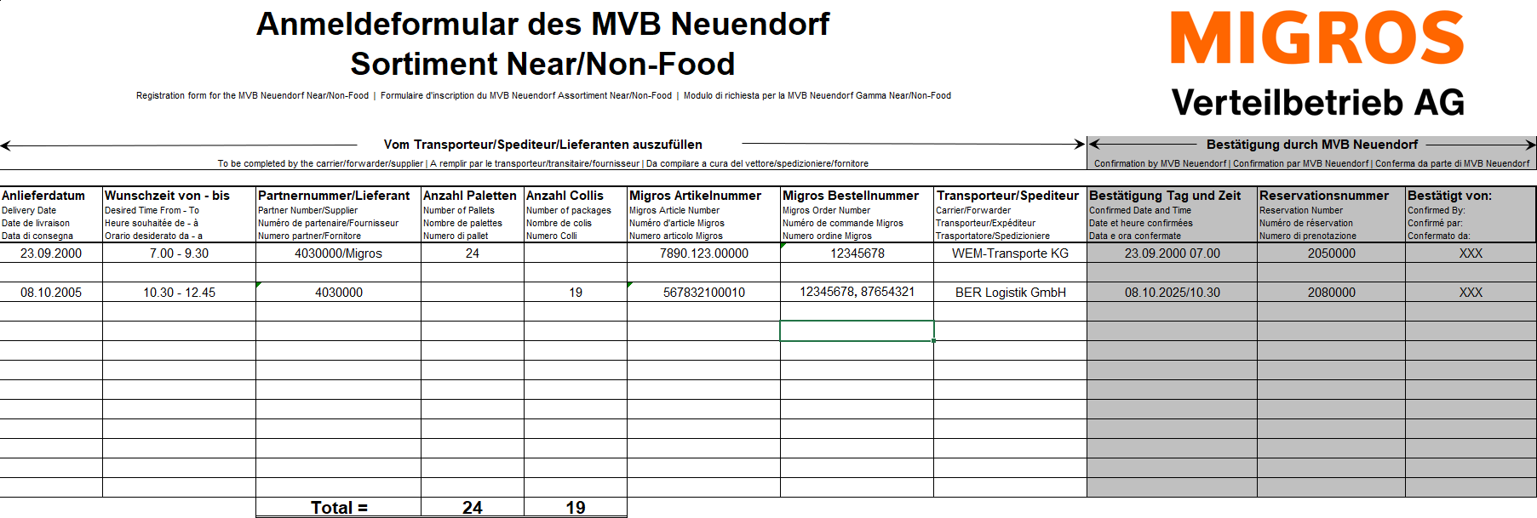

Kontakt
Falls Sie bezüglich der Anmeldung oder der Anlieferung noch Fragen haben, stehen wir Ihnen gerne unter folgenden Kontaktdaten zur Verfügung:

Tel. Nummer (Hotline): +41 58 565 64 44
E-Mail Adresse: nnf-warenanlieferung@mvb.ch

